关系图
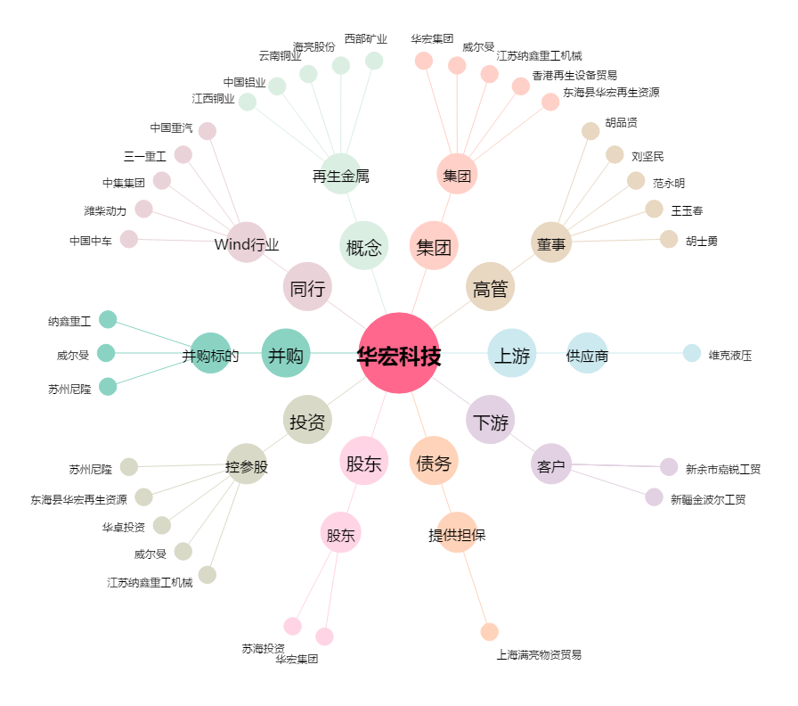
华宏科技[002645.SZ] - 关系概览图

